상품제안서
미치코런던 포말 우드 장우산 (M047) | 상품코드: S26545

 |  |  |  |  |  |  | 02-713-8555 | www.synergygift.co.kr
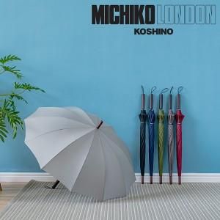

【상세/제작정보】

【인쇄/포장옵션】 | 실크, 원단실크1도 / 포장불가능

【공급단가】 | 수량 | 30~ | 100~ | 500~ | 1,000~ | 3,000~
*VAT별도 | 단가 | 8,450원 | 7,990원 | 7,500원 | 7,350원 | 7,240원

【상품 URL】 | https://www.synergygift.co.kr:443/src/goods_detail.php?gdno=26545

